개요
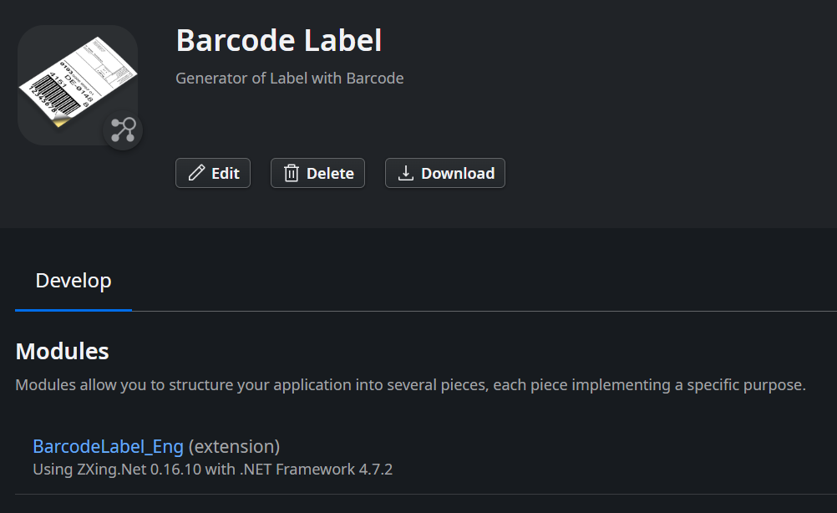

Forge에서 Barcode Label 앱을 다운받아 BarcodeLabel_Eng 모듈의 단 하나뿐인 액션을 이용하면 다양한 위치에 바코드와 여러 글이 그려진 라벨을 만들 수 있음

정의서
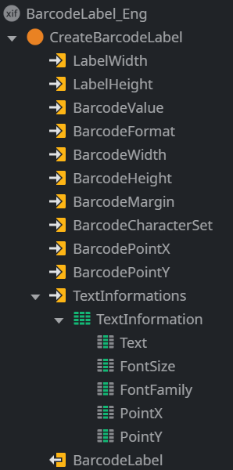
액션 | CreateBarcodeLabel

파라미터 | 구분 | 유형 | 필수여부 | 길이 | 기본값 | 설명

LabelWidth | Input | Integer | Y |  |  | 라벨의 가로 길이
LabelHeight | Input | Integer | Y |  |  | 라벨의 세로 길이
BarcodeValue | Input | Text | Y |  |  | 바코드로 인코딩될 데이터
BarcodeFormat | Input | Text | Y |  |  | 바코드 유형으로 UPC_A, UPC_E, EAN_8, EAN_13, CODE_39, CODE_93, CODE_128, ITF, CODABAR, MSI, PLESSEY, QR_CODE, DATA_MATRIX, AZTEC, PDF_417 지원
BarcodeWidth | Input | Integer | N |  |  | 라벨 속 바코드의 가로 길이
BarcodeHeight | Input | Integer | N |  |  | 라벨 속 바코드의 세로 길이
BarcodeMargin | Input | Integer | N |  |  | 바코드 자체의 여백으로 일부 유형의 바코드는 필수
BarcodeCharacterSet | Input | Text | N |  | ISO-8859-1 | 바코드의 인코딩 방식으로 ISO-8859-1, UTF-8, Shift_JIS, Windows-1252, Cp-1256, ASCII 지원
BarcodePointX | Input | Integer | N |  |  | 바코드가 위치할 라벨의 가로축 좌표로 가장 왼쪽이 0이며 오른쪽으로 갈수록 커짐
BarcodePointY | Input | Integer | N |  |  | 바코드가 위치할 라벨의 세로축 좌표로 가장 위쪽이 0이며 아래쪽으로 갈수록 커짐
TextInformations | Input | TextInformation Record List | N |  |  | 라벨에 적을 글에 대한 정보로 바코드와 위치가 겹치면 바코드에 가려짐
TextInformation.Text |  | Text | Y | 50 |  | 글 내용
TextInformation.FontSize |  | Integer | Y |  |  | 글자크기로 0보다 커야 함
TextInformation.FontFamily |  | Text | N | 50 | Arial | 서체
TextInformation.PointX |  | Integer | N |  |  | 글자가 위치할 라벨의 가로축 좌표로 가장 왼쪽이 0이며 오른쪽으로 갈수록 커짐
TextInformation.PointY |  | Integer | N |  |  | 글자가 위치할 라벨의 세로축 좌표로 가장 위쪽이 0이며 아래쪽으로 갈수록 커짐
BarcodeLabel | Output | Binary Data |  |  |  | PNG 형식의 이미지 파일

API 구현
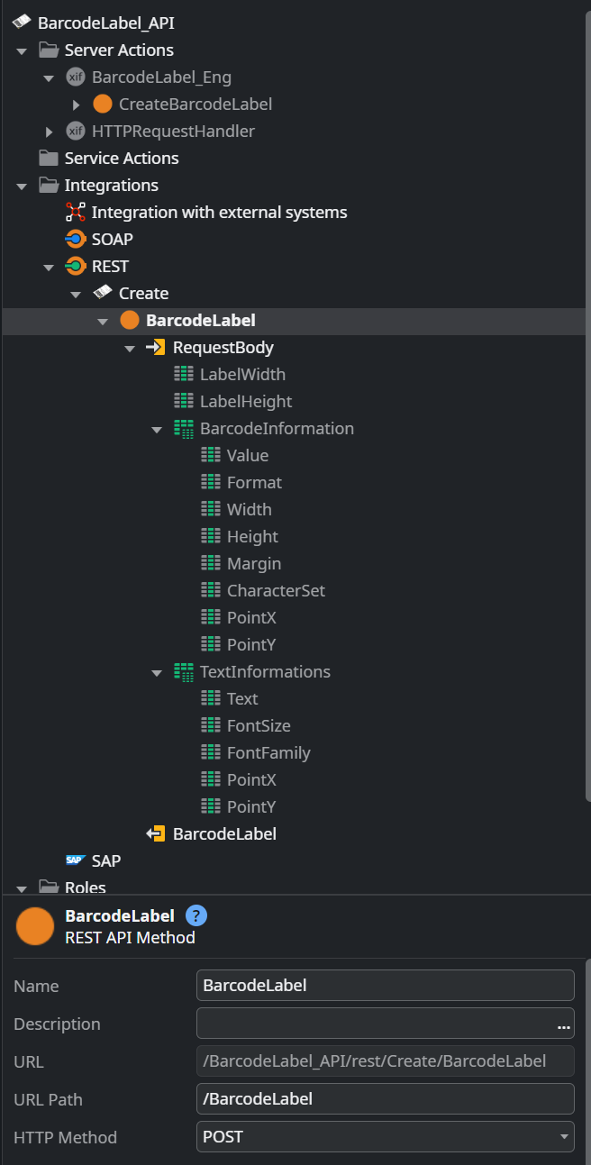
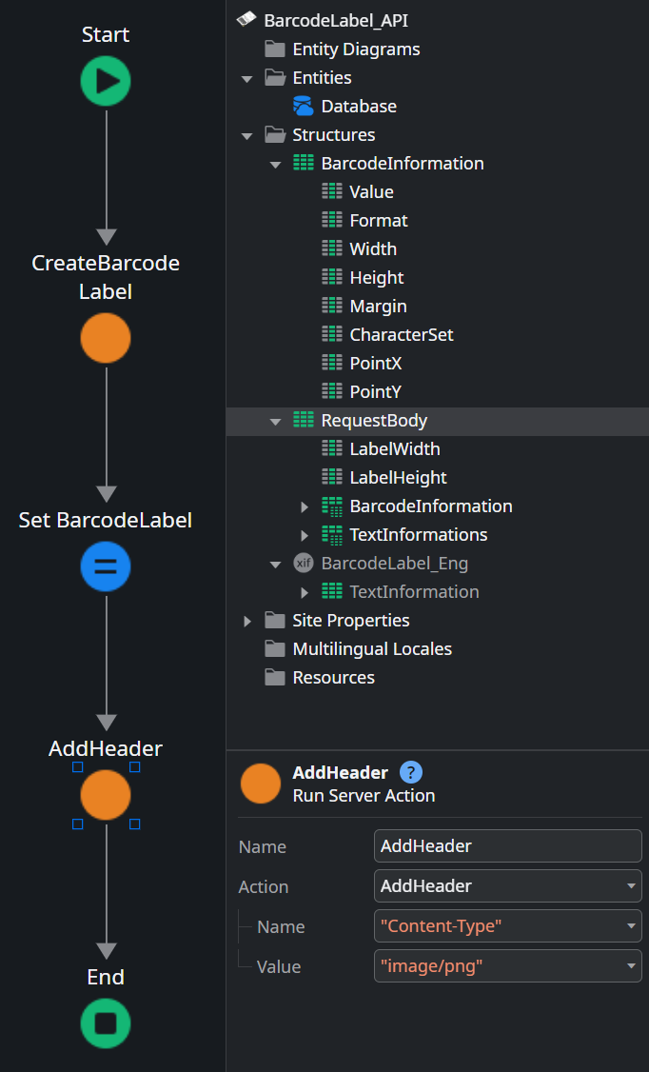

** 데모앱 참고
반드시 마지막에 AddHeader 액션을 호출하여 "Content-Type"을 "image/png"로 정의해야 됨

WCS에서 출고ID나 재고ID 등을 입력변수로 쓰는 경우, CreateBarcodeLabel 액션을 호출하기 전에 DB를 조회해서 라벨에 적을 데이터를 가져오고 CreateBarcodeLabel 액션의 입력변수에 맞게 데이터를 재구성하면 됨 즉, API의 입력변수는 데모와 같을 필요 없음

라벨 양식
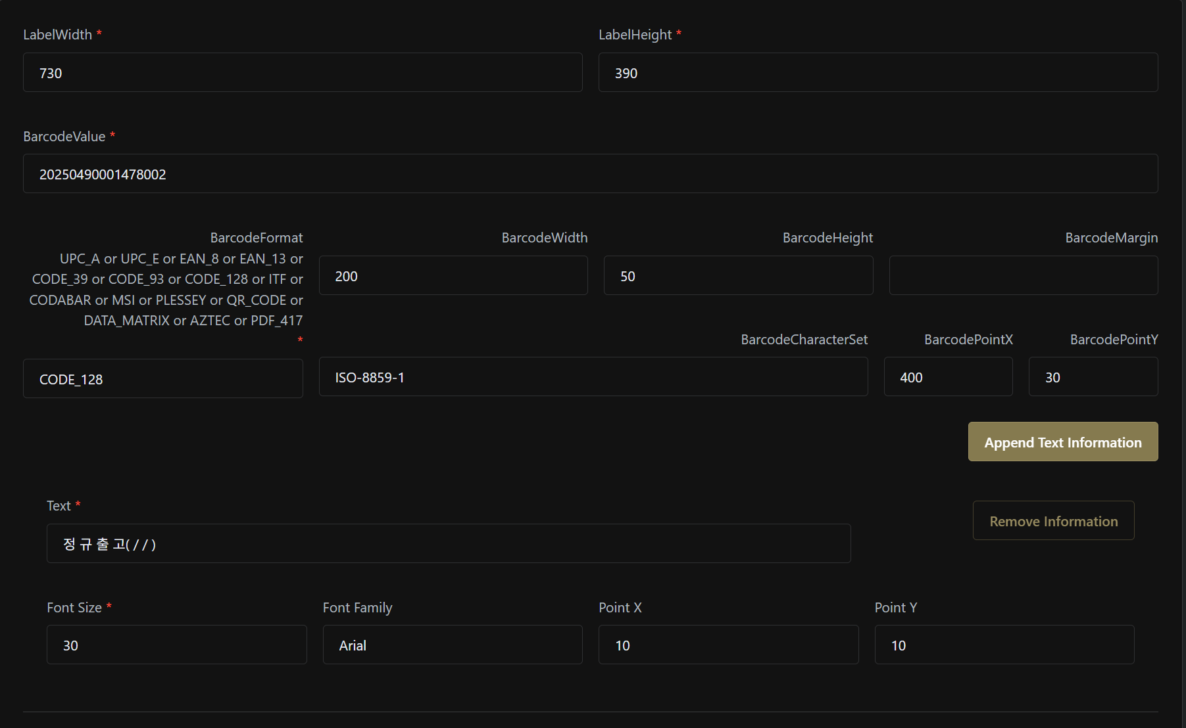

** 데모앱 참고

공유된 출고라벨 예시를 비슷하게 구현하기 위해 아래 나열한 값을 입력하면,
LabelWidth | 730
LabelHeight | 390
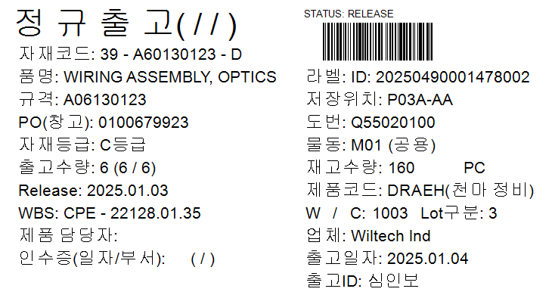
BarcodeValue | 20250490001478002
BarcodeFormat | CODE_128
BarcodeWidth | 200
BarcodeHeight | 50
BarcodePointX | 400
BarcodePointY | 30
TextInformation1 | 정 규 출 고( / / ) | 30 | 10 | 10
TextInformation2 | 자재코드: 39 - A60130123 - D | 16 | 20 | 60
TextInformation3 | 품명: WIRING ASSEMBLY, OPTICS | 16 | 20 | 90
TextInformation4 | 규격: A06130123 | 16 | 20 | 120
TextInformation5 | PO(창고): 0100679923 | 16 | 20 | 150
TextInformation6 | 자재등급: C등급 | 16 | 20 | 180
TextInformation7 | 출고수량: 6 (6 / 6) | 16 | 20 | 210
TextInformation8 | Release: 2025.01.03 | 16 | 20 | 240
TextInformation9 | WBS: CPE - 22128.01.35 | 16 | 20 | 270
TextInformation10 | 제품 담당자: | 16 | 20 | 300
TextInformation11 | 인수증(일자/부서): ( / ) | 16 | 20 | 330
TextInformation12 | STATUS: RELEASE | 10 | 400 | 10
TextInformation13 | 라벨: ID: 20250490001478002 | 16 | 400 | 90
TextInformation14 | 저장위치: P03A-AA | 16 | 400 | 120
TextInformation15 | 도번: Q55020100 | 16 | 400 | 150
TextInformation16 | 물동: M01 (공용) | 16 | 400 | 180
TextInformation17 | 재고수량: 160 PC | 16 | 400 | 210
TextInformation18 | 제품코드: DRAEH(천마 정비) | 16 | 400 | 240
TextInformation19 | W / C: 1003 Lot구분: 3 | 16 | 400 | 270
TextInformation20 | 업체: Wiltech lnd | 16 | 400 | 300
TextInformation21 | 출고일자: 2025.01.04 | 16 | 400 | 330
TextInformation22 | 출고ID: 심인보 | 16 | 400 | 360

